Sheet1
この表はあくまでも目安です。詳細については、各事業所に直接お問い合わせください。
この表はあくまでも目安です。詳細については、各事業所に直接お問い合わせください。
様式2ー②
様式2ー②
市内障がい者施設が提供可能な物品調達・受託作業一覧【②自主生産】

事業所名 | 事業種別 | 商品名 | 商品画像 | 商品価格 | 商品説明（50文字以内） | 住所 | 営業日 | 営業時間 | 連絡先 | mail | HP
燕市社会福祉協議会就労支援センター | B型 | キャンドル ロウ引き名刺 | 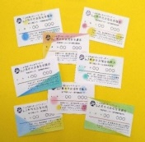  | ・キャンドル 300円～ ・キャンドルワークショップ 500円～ ・ロウ引き名刺 500円～ ※仕様により金額が変わります | 結婚式で使われたキャンドルを原料に、幸せのおすそ分けキャンドルと名刺を手作りしています。 | 燕市大曲4328番地 | ⽉〜⾦（祝日、8⽉13日〜15日、年末年始を除く） | 9:30〜15:30 | 0256-62-4855 | sc_shuuro@tbm-swc.jp
トム・ソーヤ | 就労移行＋Ｂ型 | トイレットペーパー | 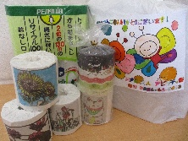 | 芯あり(65m) 20個1,050円 芯なし(130m) 24個3,000円 ※税込み価格 | かわいい絵柄の包装や感謝を込めたサンキューカードでお届けします。燕市内であれば無料で配達します。 | 燕市桜町5番地 | 月～金 （祝日、お盆期間、年末年始除く） | 9:00～16:00 | 0256-66-0003 | ability＠ginzado.ne.jp | https://ability-tsubame.com/
トム・ソーヤ | 就労移行＋Ｂ型 | 小物類 | 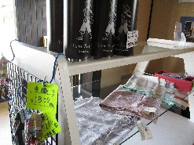 | 500円～ | ストール、ニット帽、ストラップ、バックなど一品物の商品を販売しています。 | 燕市桜町5番地 | 月～金 （祝日、お盆期間、年末年始除く） | 9:00～16:00 | 0256-66-0003 | ability＠ginzado.ne.jp | https://ability-tsubame.com/
トム・ソーヤ | 就労移行＋Ｂ型 | 各種お菓子 |  | 250円～ | マドレーヌ、ビスコッティ、ウイークエンドシトロン、アップルパイなどご要望にお応えし、ご用意します。 | 燕市桜町5番地 | 月～金 （祝日、お盆期間、年末年始除く） | 9:00～16:00 | 0256-66-0003 | ability＠ginzado.ne.jp | https://ability-tsubame.com/
トム・ソーヤ | 就労移行＋Ｂ型 | 布製小物 | 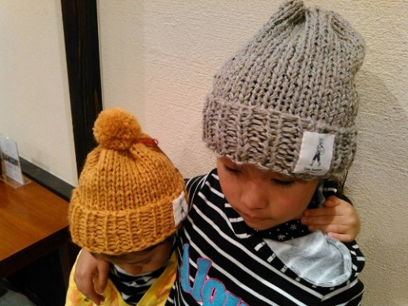 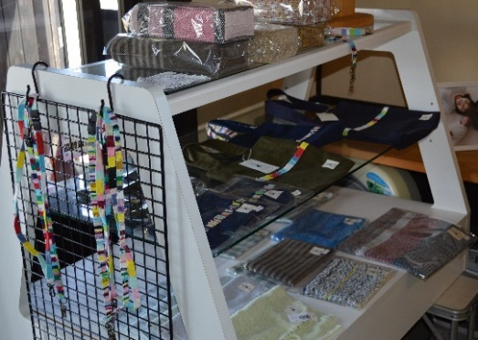 | 500円～ | 手提げカバン、ポーチ、ティッシュケースカバー、ストラップなど常に新しい商品の製作に取り組んでいます。 価格もリーズナブルなことから思わず手に取ってみたくなる商品がいっぱいです。 | 燕市桜町5 | 月～金 | 9:00～16:00 | 0256-66-0003 | ability＠ginzado.ne.jp | http://www.ginzado.ne.jp/~ability/
なごみの水耕 | Ｂ型 | 水耕野菜 アクセサリー | 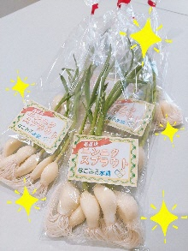 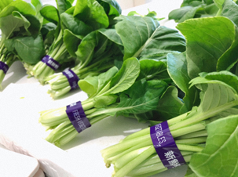 | 以下A品単価 ・にんにくスプラウト：200円/袋 ・レタス：400円/袋 ・コマツナ：200円/袋 その他は葉物野菜やエディブルフラワー等も生産しています。 | 水耕栽培により野菜を周年栽培しています。新鮮な美味しい野菜で食卓を彩ってみませんか。 マルイ分水店、ウオロク燕店、直売所ほのかなど、各店舗で販売中。なごみの水耕の施設でも直売しています！お得な野菜と出会えるかも！ | 燕市水道町4-8-28 | 月～金 | 8:30～17:30 | 0256-47-5005 | suikou＠nagomi-care.jp | https://suikou4.wixsite.com/my-site
ねむの木工房 | B型 | ねむの木パン (菓子、惣菜パン) | 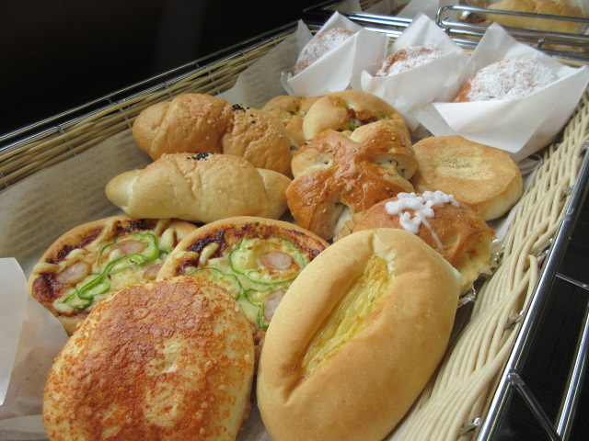 | 100円・150円 毎週火曜日１２時～ 店頭販売 | こだわりの小麦粉を使用したパンを１０種類以上作っています。 | 燕市吉田矢作6698番地 | 月～金 | 9:00～16:00 | 0256-78-7283 | nemunoki@nishikan-fukushi.jp | http://www.nishikan-fukushi.jp
ねむの木工房 | B型 | 食パン | 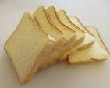 | 240円 毎週月曜日・水曜日 予約販売 | ふわふわの食パン。不要な添加物を使わず優しく仕上げました。 | 燕市吉田矢作6698番地 | 月～金 | 9:00～16:00 | 0256-78-7283 | nemunoki@nishikan-fukushi.jp | http://www.nishikan-fukushi.jp
ねむの木工房 | B型 | ぶどうパン （小麦粉） | 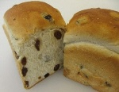 | 400円 毎週月曜日 予約販売 | ずっしりと入ったぶどうの風味で何もつけずにそのまま食べられるぶどうパンです。 | 燕市吉田矢作6698番地 | 月～金 | 9:00～16:00 | 0256-78-7283 | nemunoki@nishikan-fukushi.jp | http://www.nishikan-fukushi.jp
ねむの木工房 | B型 | チョコマーブル （小麦粉） | 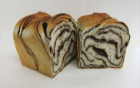 | 440円 毎週水曜日 予約販売 | 甘くてしっとりしたおいしいチョコマーブルパンです。 | 燕市吉田矢作6698番地 | 月～金 | 9:00～16:00 | 0256-78-7283 | nemunoki@nishikan-fukushi.jp | http://www.nishikan-fukushi.jp
ねむの木工房 | B型 | 焼き菓子 (クッキー、ラスク等) | 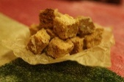 | 100円 予約販売 | 米粉１００％のコロコロしたラスクとかわいい形のクッキーです。※画像のラスクは塩キャラメル味です。 | 燕市吉田矢作6698番地 | 月～金 | 9:00～16:00 | 0256-78-7283 | nemunoki@nishikan-fukushi.jp | http://www.nishikan-fukushi.jp
ふれあいの家 | 就労移行＋Ｂ型 | 手作り味噌『たべて味噌』 | 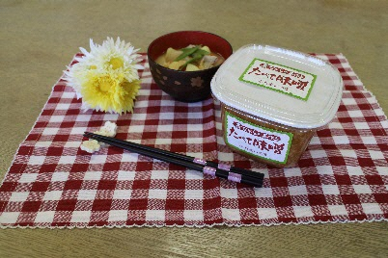 | 650円（１パック） | 弥彦産大豆「里のほほえみ」を使用し、じっくり熟成させた香り豊かな麹の旨味。無添加無着色の生味噌。 | 燕市吉田東町20-33 | 月～金 | 9:00～16:00 | 0256-92-7640 | fureai@nishikan-fukushi.jp | https://www.nishikan-fukushi.jp
夢工場つばめ | 就労移行＋Ｂ型 | （左から） ①ぶどう食パン ②食パン１斤 ③丸パン6個入り | 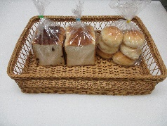 | ①400円 ②300円 ③300円 | もちもちしておいしいパンです。午前中に焼いていますので、お引渡しは14：00以降です | 燕市横田13572－3 | 月～金 ※土日祝日休み | 9:30～16:30 | 0256－66－0535 | ss-yumekojo@tsubame-fukushi.jp | http://www.tsubame-fukushi.jp/tsubakuro
星の輪つばめ | Ａ型 | クラフトバック |   | 2,000円～ 注文販売 | おしゃれな手作りのバックです。 | 燕市小高6017 | 月～金 | 9:00～16:00 | 0256-55-7314 もしくは 070-8311-8758
星の輪つばめ | Ａ型 | マクラメタペストリー | 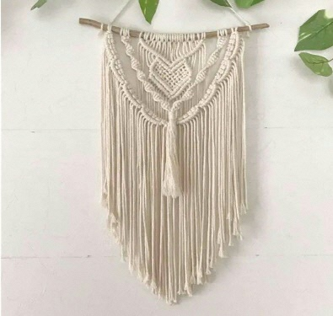 | 2,000円～ 注文販売 | お部屋のインテリアとしていかがですか？ | 燕市小高6017 | 月～金 | 9:00～16:00 | 0256-55-7314 もしくは 070-8311-8758
星の輪つばめ | Ａ型 | コースター・キーホルダーなど |   | 500円～ 注文販売 | お作りいたします。 | 燕市小高6017 | 月～金 | 9:00～16:00 | 0256-55-7314 もしくは 070-8311-8758
星の輪つばめ | Ａ型 | 水引 |   | 300円～ 注文販売 | カラフルな色でアクセサリーにもなります。 | 燕市小高6017 | 月～金 | 9:00～16:00 | 0256-55-7314 もしくは 070-8311-8758
ワークセンターやすらぎ | 就労移行+B型 | まるでぬるすいーとぽてと（スイートポテト、抹茶、あずき、大学芋、レモンチーズ） | 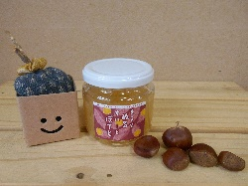  | 650円 | 上杉農園のさつまいもをジャムにしました。新たに種類展開もし、パンに塗ってもそのまま食べてもおいしいです。 | 燕市吉田東町11-5 | 月～金 | 9:00～16:00 | 0256-77-8810 | wayasuragi01@kind.ocn.ne.jp | https://tsubame-nishi.com

